職務経歴書（様式２）
職務経歴書
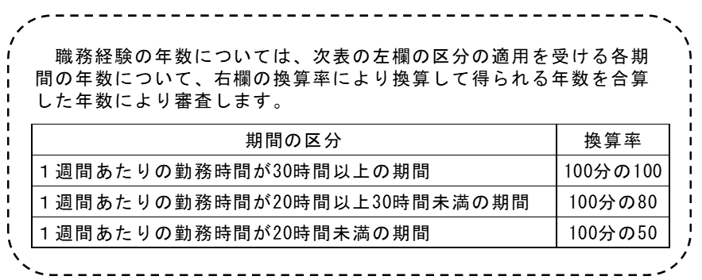

 |  |  |  |  |  |  |  | 整理番号（※事務記入欄）

 |  |  |  |  |  |  |  | 採用希望区分 | 一般行政事務

 |  |  |  |  |  |  |  | ふりがな
 |  |  |  |  |  |  |  | 氏 名

◆ 職務経歴を以下に記載してください。
合計 |  |  |  | -
期 間 |  | 月数 | 年月数 |  | 区分 | 勤務先名称 | 業務内容（担当業務の詳細、実績等）、ポジション（職位、部下の数等） |  |  | 勤務時間数 （１週間あたり）
自動で入力されない場合はプルダウンリストから選んでください
 | ～ |  |  | -
 | ～ |  |  | -
 | ～ |  |  | -
 | ～ |  |  | -
 | ～ |  |  | -
 | ～ |  |  | -
 | ～ |  |  | -
 | ～ |  |  | -
 | ～ |  |  | -
 | ～ |  |  | -
 | ～ |  |  | -
 | ～ |  |  | -
 | ～ |  |  | -
 | ～ |  |  | -
 | ～ |  |  | -

◆ 取得した資格（語学を除く）があれば、以下に記載してください。
取得年月日 |  | 名称

◆ 取得した資格（語学に限る）があれば、以下に記載してください。
取得年月日 |  | 名称

◆ＰＣのアプリケーションソフトでの業務経験を以下に記載してください。
１．担当していた主な業務内容

２．Wordの使用経験
作成した主な文書、使用した機能・工夫点、ご自身の役割を具体的に記載してください。

３．Excelの使用経験
作成・管理した資料、使用した機能・工夫点、業務上の効果を具体的に記載してください。

４．Teamsの使用経験
使用した場面、活用方法、円滑な業務遂行のために工夫した点を具体的に記載してください。

